マップ・攻略
 | 座標 | 内容 | 備考 | 出現条件 | メモ
 | F-5 | スタート地点
 | F-6 | 2階(D-10)への階段
 | D-3 | 2階(B-8)への階段
 | J-1 | 2階(I-1)への階段
 | D-5 | 魂魄 妖夢 | A-4(赤)出現
 | A-4 | チルノ | D-5(赤)が(紫)に変化 | D-5(赤)後
 | I-4 | 犬走 椛 | 無条件で加入
 | F-3 | ルーミア-1 | D-2(赤)出現
 | D-2 | ルーミア-2 | マンガ肉3つで加入 | D-2(赤)後
 | E-1 | ボスについて | D-1(紫)の説明、未出現でも説明
 | G-7 | 水橋 パルスィ | メンバー12人以上で加入
 | H-8 | 多々良 小傘 | D-1(紫)出現。「小傘の紫傘(修理済)」所持で加入
 | J-5 | 射命丸 文 -1 | 2階I-9(赤)出現
 | C-2 | 紅魔館一行-1 | 4階B-8(赤)出現
 | J-1 | ミスティア･ローレライ | 「ヤツメノオロチの肉」所持で加入。4階FOEドロップ
 | C-7 | 氷 | 妖夢加入後に通行可能
 | D-5 | 魂魄 妖夢 | BLv5詳細はボス攻略参照 | A-4(赤)後
 | D-1 | ワルナッツイーター | BLv3詳細はボス攻略参照。勝利後「小傘の紫傘(破損)」入手、にとりに修理してもらう | H-8(赤)後
 | C-8 | 橙-1 | BLv4雑魚の群れ。2階I-5(紫)出現
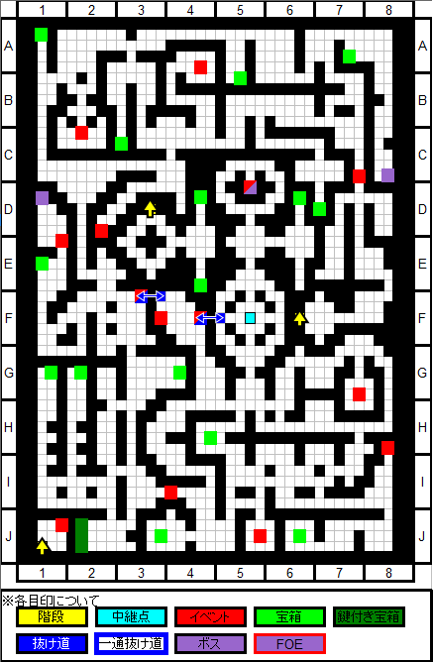

 | 座標 | 内容 | 備考 | 出現条件
 | D-9 | 中継点
 | F-6 | 中継点
 | D-10 | 1階(F-6)への階段
 | B-8 | 1階(D-3)への階段
 | I-1 | 1階(J-1)への階段
 | A-1 | 3階(A-1)への階段
 | D-4 | 3階(E-5)への階段
 | C-8 | チルノ | 無条件で加入
 | E-4 | 秋 穣子 | 大樹の葉っぱ3つで加入
 | G-4 | 謎の鉄クズ-1 | 謎の鉄クズ・１入手
 | I-9 | 射命丸 文-2 | 4階H-10(赤)出現 | 1階J-5(赤)後
 | E-1 | 八意 永琳 | 3階D-9(赤)/G-1(赤)出現。解毒薬作成まで常駐 | F-6(紫)後
 | F-6 | 蓬莱山 輝夜 | BLv8詳細はボス攻略参照。E-1(赤)出現
 | I-5 | 橙-2 | BLv6雑魚の群れ。3階A-10(紫)出現 | 1階C-8(紫)後
 | D-6 | アリスの人形？ | BLv8詳細はボス攻略参照。4階B-2(紫)出現
 | C-8 | グレイトシープ | 詳細はFOE攻略参照
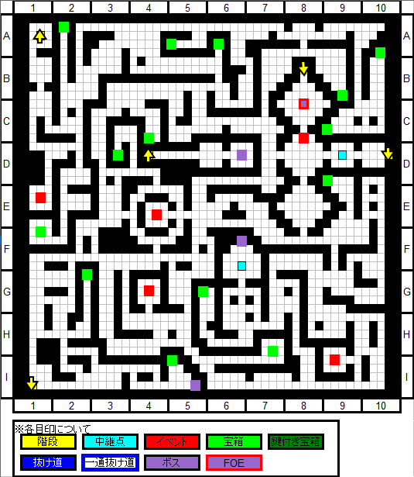

 | 座標 | 内容 | 備考 | 出現条件
 | A-2 | 中継点
 | F-7 | 中継点
 | A-1 | 2階(A-1)への階段
 | E-5 | 2階(D-4)への階段
 | F-7 | 4階(H-6)への階段
 | H-4 | 4階(H-3)への階段
 | H-10 | 4階(H-8)への階段
 | B-3 | スイッチ | 調べる度に上記MAPの【C-2/A-7/B-7/F-9】と【B-3/D-2/G-5】の括りで交互に開閉する
 | B-7 | 謎の鉄クズ-2 | 謎の鉄クズ・２入手
 | C-5 | 伊吹 萃香-1 | 純米吟醸・猪を要求。渡すと6階C-2(赤)出現
 | D-3 | 花-1 | 穣子の戦闘ポイント100以上で進行、8階F-7の茂みの1つ
 | D-7 | 橙-4 | 1~3の戦闘を経て加入 | A-10(紫)後
 | D-9 | 鈴仙・優曇華院・イナバ | 4階A-9(紫)出現。余り意味は無いがここを無視するとボス無視で4階のスイッチを押せる | 2階E-1(赤)後
 | E-7 | 茂み | F-2(紫)後通行可能
 | G-1 | リグル・ナイトバグ | F-8(紫)と4階E-2(紫)出現。永琳に解毒薬を作って貰った後加入 | 2階E-1(赤)後
 | A-10 | 橙-3 | Blv10雑魚の群れ。D-7(赤)出現 | 2FのI-5(紫)後
 | F-2 | 阿頼耶樹 | Blv32詳細はボス攻略参照。
 | F-7 | 小野塚 小町 | Blv12詳細はボス攻略参照。小町加入
 | F-8 | 大樹の猛毒蟲 | Blv11詳細はボス攻略参照。超血液毒の毒腺入手 | G-1(赤)後
 | D-7 | レッサーゴーレム | 詳細はFOE攻略参照。
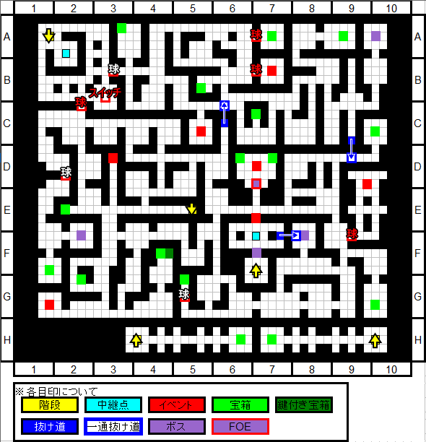

 | 座標 | 内容 | 備考 | 出現条件
 | G-6 | 中継点
 | A-9 | 中継点
 | H-3 | 3階(H-4)への階段
 | H-6 | 3階(F-7)への階段
 | H-8 | 3階(H-10)への階段
 | A-1 | 5階(A-2)への階段
 | D-5 | 5階(E-5)への階段
 | D-6 | 5階(E-7)への階段
 | A-2 | 岩 | 戦闘回数300回で通行可
 | A-10 | スイッチ | H-3(赤)H-8(赤)が通行可になる
 | B-8 | 紅魔館一行-2 | 7階D-7(赤)出現 | 1階C-2(赤)後
 | D-4 | 古明地 さとり | 5階A-1(紫)出現。5階I-7/J-7が通行可 | D-10(赤)後
 |  |  | 静寂の海藻と沈黙の珊瑚を所持している場合さとり加入
 | D-6 | 藍の陣-1 | 橙の戦闘ポイント50以上で進行。5階J-3(赤)出現
 | D-10 | 火焔猫 燐 | D-4(赤)出現
 | E-6 | 永江 衣玖
 | H-10 | 射命丸 文-3 | 敵図鑑30種以上で加入 | 2階I-9(赤)後
 | J-6 | 謎の鉄クズ | 謎の鉄クズ・３入手
 | A-9 | 藤原 妹紅 | Blv17詳細はボス攻略参照。5階C-2(赤)出現 | 3階D-9(赤)後
 | B-2 | アリスの遠隔操作人形・改良型 | Blv14詳細はボス攻略参照、7階G-5(赤)出現 | 2階D-6(紫)後
 | E-2 | 大樹の麻痺蟲 | Blv15詳細はボス攻略参照。超神経毒の毒腺入手 | 3階G-1(赤)後
 | C-2 | ヤツメノオロチ | 詳細はFOE攻略参照。ヤツメノオロチの肉入手
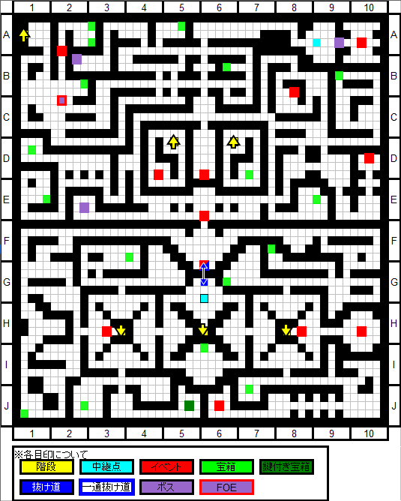

 | 座標 | 内容 | 備考 | 出現条件
 | B-2 | 中継点
 | K-6 | 中継点
 | A-2 | 4階(A-1)への階段
 | E-5 | 4階(D-5)への階段
 | E-7 | 4階(D-6)への階段
 | J-6 | 6階(K-7)への階段
 | H-5 | 6階(F-5)への階段
 | H-7 | 6階(F-7)への階段
 | A-10 | 6階(B-10)への階段
 | B-2 | 岩 | 穣子が加入していると通行可
 | B-10 | ナズーリン | 加入 | 謎の鉄クズ1~3所持時
 | C-2 | 妹紅と輝夜 | 肩を持った方が加入、7階F-3(赤)出現 | 4階A-9(紫)、2階E-1(赤)解毒薬作成＆妹紅撃破後
 | C-5 | 東風谷 早苗 | 7階H-5(赤)出現
 | G-9 | 花-2 | リグルの戦闘ポイント120以上で進行、8階F-7の茂みの一つ
 | I-1 | 岩 | 10,000銭以上の所持金で通行可
 | J-3 | 藍の陣-2 | 橙の戦闘ポイント100以上で進行。6階B-10(赤)出現 | 4階D-6(赤)後
 | I-7 | 結界 | 4階D-4(赤)後通行可能
 | J-7
 | A-1 | クラーケン | Blv19詳細はボス攻略参照、6階J-7(紫)出現。静寂の海藻を入手し火焔猫 燐加入 | 4階D-4(赤)後
 | B-6 | 賢者の石・火 | Blv18詳細はボス攻略参照。賢者の石・火入手 | 実績26のイベント後
 | J-6 | 鍵山 雛 | Blv20詳細はボス攻略参照。鍵山 雛加入
 | G-2 | ヤツメノオロチ | 詳細はFOE攻略参照。4Fのものと同じ
 | H-6 | 沈黙のセイレーン | 詳細はFOE攻略参照。
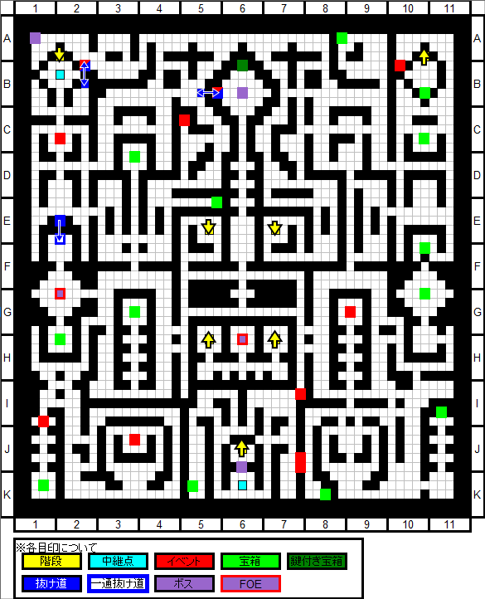

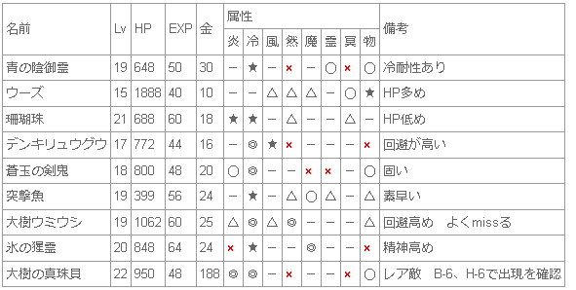

 | 座標 | 内容 | 備考 | 出現条件
 | J-6 | 中継点
 | F-6 | 中継点
 | B-10 | 5階(A-10)への階段
 | F-5 | 5階(H-5)への階段
 | F-7 | 5階(H-7)への階段
 | K-7 | 5階(J-6)への階段
 | I-5 | 6階(E-6)への階段
 | B-10 | 藍の陣-3 | 橙の戦闘ポイント150以上で進行。7階C-12(赤)出現 | 5階J-3(赤)後
 | C-2 | 伊吹 萃香-2 | 大吟醸・鹿を要求。9階I-8に出現 | 3階C-5(赤)後
 | F-8 | 岩 | 入手素材36種で通行可
 | J-6 | 岩 | さとり加入で通行可能
 | F-8 | 賢者の石・風 | Blv22詳細はボス攻略参照。賢者の石・風入手 | 実績26のイベント後
 | I-1 | 賢者の石・水 | Blv21詳細はボス攻略参照。賢者の石・水入手 | 実績26のイベント後
 | J-7 | 海揺の堅鋼花 | Blv23詳細はボス攻略参照。沈黙の珊瑚を入手し、霊烏路 空 加入 | 5階A-1(紫)後
 | J-6 | 比那名居 天子 | BLv40詳細はボス攻略参照
 | B-6 | 星熊 勇儀 | 詳細はFOE攻略参照。撃破すると加入 | 実績32取得で出現
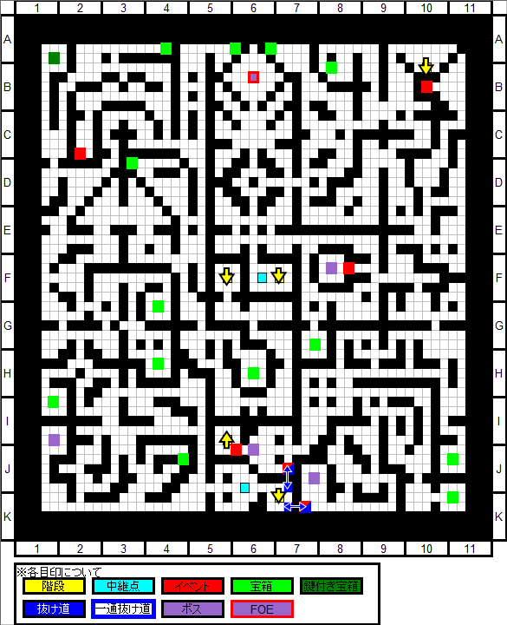

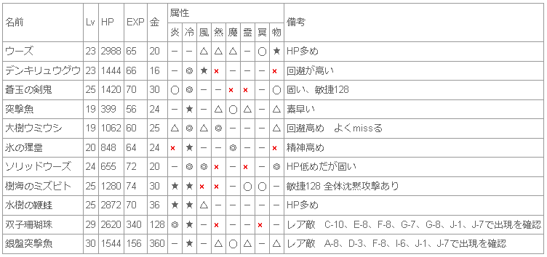

 | 座標 | 内容 | 備考 | 出現条件
 | E-6 | 中継点
 | K-12 | 中継点
 | E-6 | 6階(I-5)への階段
 | B-3 | 8階(B-2)への階段
 | A-9 | 8階(A-9)への階段
 | B-3 | 紫&幽々子 | 会話のみ
 | C-12 | 藍の陣-4 | 橙の戦闘ポイント200で進行。8階I-4(赤)出現 | 6階B-10(赤)後
 | D-7 | 紅 美鈴 | D-7(紫)に変化。K-2(赤)/G-11(赤),8階E-7(赤)/F-9(赤)出現、全て切ると戦闘 | 4階B-8(赤)後
 | F-3 | 永琳&鈴仙 | 5階C-2(赤)で妹紅を選んでいたら鈴仙加入 | 5階C-2(赤)後
 |  |  | 輝夜を選んでいたら永琳加入。10階(赤)出現
 | G-5 | アリスの人形-1 | K-7(赤)出現 | 4階B-2(紫)後
 | K-7 | アリスの人形-2 | J-11(赤)出現 | G-5(赤)後
 | J-11 | アリスの人形-3 | L-12(紫)出現 | K-7(赤)後
 | H-5 | 八坂 神奈子 | 8階F-2(赤)出現 | 5階C-5(赤)後
 | I-8 | 岩 | 実績24種達成で通行可能
 | G-11 | ツタ | 美鈴喰ってる植物のツタ | D-7(赤)後
 | K-2 | ツタ | 美鈴喰ってる植物のツタ | D-7(赤)後
 | B-12 | 根っこ | 8階J-4(赤)の茂み除去
 | D-7 | 密林の凶蔦眼 | BLv31詳細はボス攻略参照。紅 美鈴加入 | 7,8階のツタ計4つ切断後
 | A-4 | 賢者の石・魔 | BLv27詳細はボス攻略参照。賢者の石・魔入手 | 実績26のイベント後
 | B-6 | 賢者の石・然 | BLv25詳細はボス攻略参照。賢者の石・然入手 | 実績26のイベント後
 | L-12 | アリス・マーガトロイド | BLv27詳細はボス攻略参照。アリス・マーガトロイド加入 | J-11(赤)後
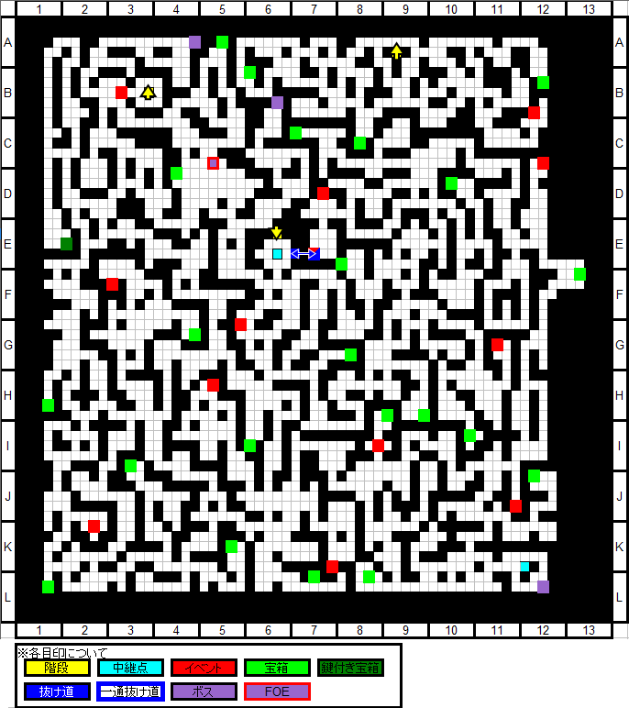
 | C-5 | 巨人樹 | 詳細はFOE攻略参照

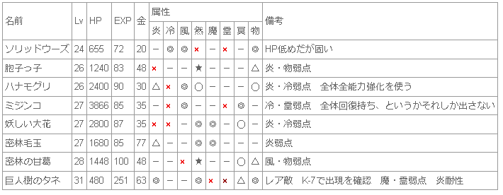

 | 座標 | 内容 | 備考 | 出現条件
 | B-2 | 中継点
 | J-3 | 中継点
 | B-2 | 7階(C-3)への階段
 | A-9 | 7階(A-9)への階段
 | G-6 | 9階(H-7)への階段
 | L-6 | 9階(I-7)への階段
 | L-10 | 9階(I-11)への階段
 | B-5 | 東風谷 早苗 | 信じる心3つで加入。加入後10階C-11(赤)/C-4(赤)出現 | F-2(赤)後
 | F-2 | 洩矢 諏訪子 | B-5(赤)出現 | 7階H-5(赤)後
 | I-4 | 藍の陣-5 | 橙の戦闘ポイント200で進行。9階H-6(赤)出現 | 7階C-12(赤)後
 | J-4 | 茂み | 7階B-12(赤)後通行可能
 | E-7 | ツタ | 美鈴喰ってる植物のツタ | 7階D-7(赤)後
 | F-9 | ツタ | 美鈴喰ってる植物のツタ | 7階D-7(赤)後
 | I-10 | 花-3 | 空の戦闘ポイント120、穣子の戦闘ポイント200で進行。F-7の茂みの一つ
 | F-7 | 茂み | 3階,5階,8階,10階,13階にある花イベントを全てこなした後調べると通行可能
 | J-4 | 永江 衣玖 | BLv29詳細はボス攻略参照
 | G-7 | 風見 幽香 | BLv53詳細はボス攻略参照
 | F-4 | 紫紺の婀娜華 | 詳細はFOE攻略参照
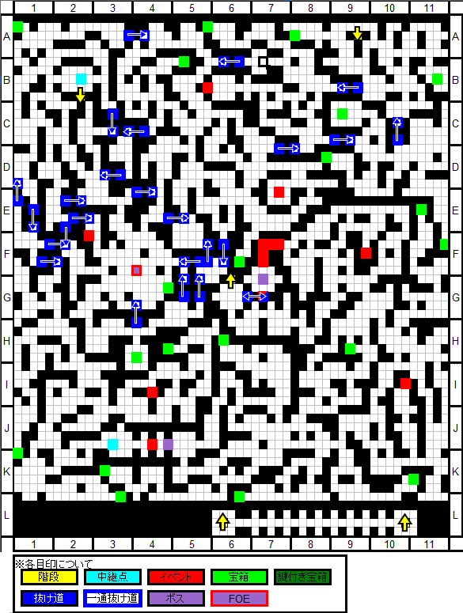

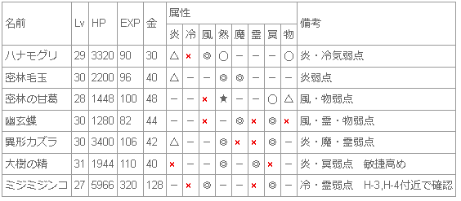

 | 座標 | 内容 | 備考 | 出現条件
 | H-7 | 中継点
 | H-7 | 8階(G-6)への階段
 | I-7 | 8階(L-6)への階段
 | I-11 | 8階(L-10)への階段
 | D-7 | 10階(D-7)への階段
 | F-7~G-7 | 茂み。上から順にB-3/B-7/I-8の根っこが連動
 | H-6 | 藍の結界-1 | B-4(赤)/F-2(赤)/F-8(赤)/I-5(紫)出現 | 8階I-4(赤)後
 | B-4 | 藍の結界-2 | 八雲 藍戦で藍の簡易式神のHP低下 | H-6(赤)後
 | F-2 | 藍の結界-3 | 八雲 藍戦で藍の簡易式神のHP低下 | H-6(赤)後
 | F-8 | 藍の結界-4 | 八雲 藍戦で藍の簡易式神のHP低下 | H-6(赤)後
 | B-3(上) | 根っこ | 一番上の茂み除去
 | B-7(下) | 根っこ | 真ん中の茂み除去
 | I-8 | 根っこ | 一番下の茂み除去
 | B-3(下) | 四季映姫・ヤマザナドゥ | 会話のみ
 | B-7(上) | 聖 白蓮 | 会話のみ
 | H-10 | 伊吹 萃香-3 | 純米大吟醸・蝶を要求、渡すと加入 | 6階C-2(赤)後
 | I-5 | 八雲 藍 | BLv34詳細はボス攻略参照。八雲 藍加入 | H-6(赤)後
 | D-7 | 比那名居 天子 | BLv36詳細はボス攻略参照。連戦、負けてもストーリーは進行
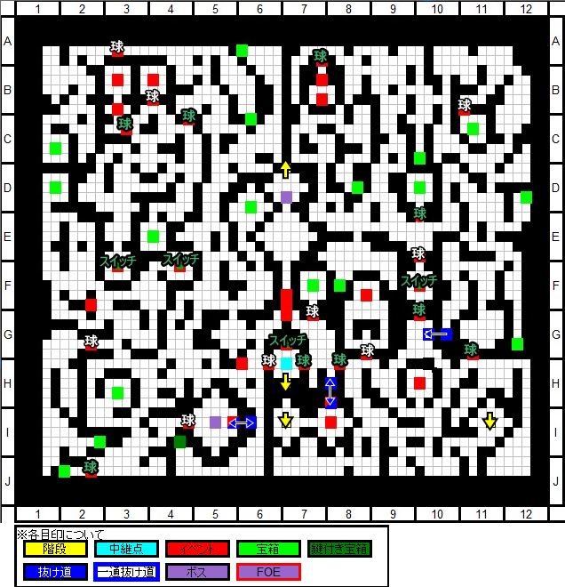

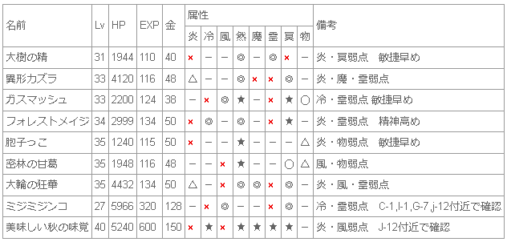

 | 座標 | 内容 | 備考 | 出現条件
 | D-7 | 中継点
 | L-2 | 中継点
 | D-7 | 9階(D-7)への階段
 | K-1 | 11階(L-1)への階段
 | C-1 | 岩 | 萃香が加入していると通行可
 | D-12 | 妹紅or輝夜の痕跡 | 5階で選んでいない方の痕跡。A-5(赤)出現 | 7階F-3(赤)後
 | A-5 | 妹紅or輝夜 | 5階で選んでいない方が加入、11階B-2(赤)出現。12階H-8(赤)のフラグの1つ | D-12(赤)後
 | C-11 | 八坂 神奈子 | 先に協力した方が加入 | 8階B-5(赤)後
 | G-4 | 洩矢 諏訪子 | 加入後協力しなかった方と会話後12階C-5(赤)出現
 | G-6 | 天子vs紫&幽々子 | 12階(紫)に影響アリ？
 | I-12 | 花-4 | にとり戦闘ポイント150、穣子戦闘ポイント300で進行。8階F-7の茂みの一つ
 | K-5 | クレーター | 11階D-12(赤)出現
 | L-2 | レミリア&咲夜 | BLv43詳細はボス攻略参照。レミリア、咲夜加入
 | C-3 | 砂丘の古代兵器・銀鎧 | 詳細はFOE攻略参照
 | G-11 | 砂丘の古代兵器・金凱 | 詳細はFOE攻略参照
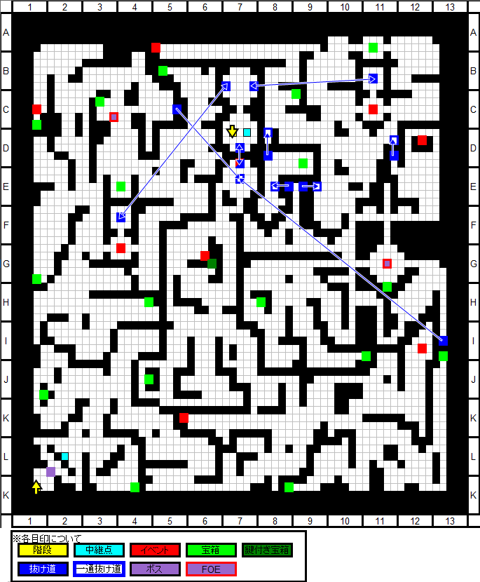

 |  | 概算 | 実情（採用者赤字）
 | 火× | 0
 | 冷△ | 1 | にとり（然兼） チルノ
 | 風× | 1 | ミスティア
 | 然☆ | 5 | にとり（冷兼） りぐる かせん 小傘（冥兼） 秋 かぐや（霊兼）
 | 魔× | 0
 | 霊○ | 3 | 霊夢 けいね（冥兼） かぐや（然兼）
 | 冥△ | 1 | けいね（霊兼） 小傘（然兼） ルーミア
 | 物△ | 1 | 椛
 |  | 12

 | 座標 | 内容 | 備考 | 出現条件
 | K-2 | 中継点
 | L-1 | 10階(K-1)への階段
 | C-7 | 12階(B-7)への階段
 | B-2 | 永琳or鈴仙 | 5階で選ばなかった方を探している方が加入。 | 10階D-12(赤)後
 | D-12 | 焼け焦げた残骸 | 12階H-8(赤)出現 | 10階K-5(赤)後
 | E-4 | 岩 | 萃香が加入していると通行可
 | H-9 | 天子vs白蓮&映姫 | 12階(紫)に影響アリ？
 | J-8 | ダウジング-1 | ナズーリンの戦闘ポイント240、実績63取得時 白蓮の経巻・１入手
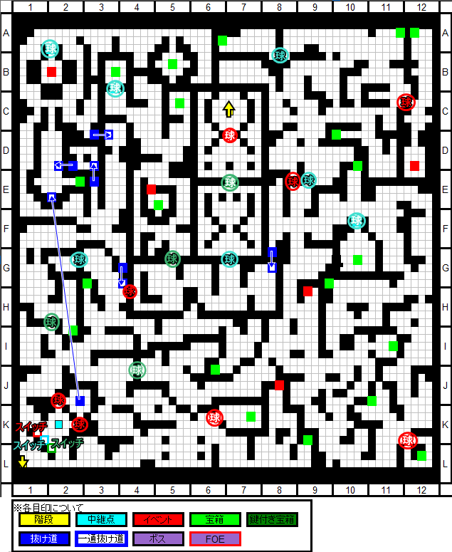

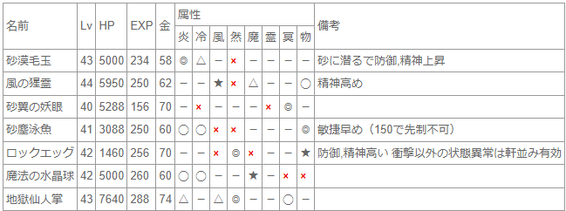

 |  | 概算 | 実情（採用者赤字）
 | 火 | 0
 | 冷 | 1 | にとり（然兼） チルノ
 | 風 | 1 | ミスティア
 | 然 | 4 | にとり（冷兼） りぐる かせん 小傘（冥兼） 秋 かぐや（霊兼）
 | 魔 | 1
 | 霊 | 3 | 霊夢 けいね（冥兼） かぐや（然兼）
 | 冥 | 1 | けいね（霊兼） 小傘（然兼） ルーミア
 | 物 | 1 | 椛
 |  | 12

 | 座標 | 内容 | 備考 | 出現条件
 | B-7 | 中継点
 | I-3 | 中継点
 | I-11 | 中継点
 | J-7 | 中継点
 | B-7 | 11階(C-7)への階段
 | K-7 | 13階(K-7)への階段
 | B-9 | 岩 | 実績60種類取得で通行可
 | C-5 | 神奈子or諏訪子の痕跡 | L-8(赤)出現 | 10階C-11/G-4(赤)後
 | D-7(上) | 岩 | I-3(紫)後通行可
 | D-7(下) | 岩 | I-11(紫)後通行可
 | G-4 | 岩 | 萃香が加入していると通行可
 | H-8 | フランドール・スカーレット | A-9(紫)出現 | 10階A-5(赤)と11階D-12(赤)後
 | L-8 | 神奈子or諏訪子 | 10階で選ばなかった方が加入。12階天子戦闘前と戦闘後で会話が変化 | C-5(赤)後
 | L-7 | 岩 | 神奈子、諏訪子が加入していると通行可能
 | K-7(左) | 岩 | 天叢雲剣を倒すと通行可
 | K-7(右) | 岩 | 天叢雲剣を倒すと通行可
 | I-3 | 黄輝神獣鏡 | BLv48詳細はボス攻略参照
 | I-11 | 琥珀牙勾玉 | BLv48詳細はボス攻略参照
 | L-7 | 天子&天叢雲剣 | BLv50詳細はボス攻略参照。連戦、負けてもストーリーは進行
 | A-9 | フランドール・スカーレット | BLv65詳細はボス攻略参照 | H-8(赤)後
 |  |  | 戦闘するには紅魔勢(美鈴/パチュリー/レミリア/咲夜)の戦闘ポイントを各300と実績33（FOE討伐30体以上）の取得が必要
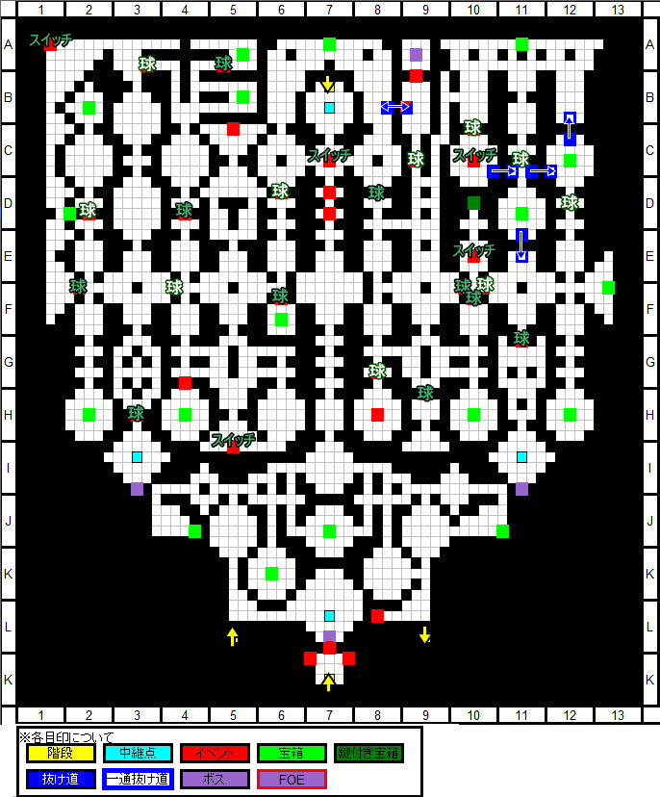

z

 |  | 概算 | 実情（採用者赤字）
 | 火 | 0
 | 冷 | 1 | にとり（然兼） チルノ
 | 風 | 1 | ミスティア
 | 然 | 3 | にとり（冷兼） りぐる かせん 小傘（冥兼） 秋 かぐや（霊兼）
 | 魔 | 1
 | 霊 | 3 | 霊夢 けいね（冥兼） かぐや（然兼）
 | 冥 | 1 | けいね（霊兼） 小傘（然兼） ルーミア
 | 物 | 2 | 椛
 |  | 12

 | 座標 | 内容 | 備考 | 出現条件
 | I-7 | 中継点
 | K-7 | 12階(K-7)への階段
 | I-8 | 14階(I-8)への階段
 | B-6下 | 14階(B-6)下への階段
 | B-7 | 14階(B-7)への階段
 | B-6上 | 14階(B-6)上への階段
 | A-7 | 14階(A-7)への階段
 | K-7 | 水晶玉
 | H-7 | 岩 | 「杜若の刻印」所持で通行可、15階G-6(紫)戦後入手
 | G-7 | 岩 | 実績72種取得で通行可
 | G-3 | 聖 白蓮 | 白蓮の経巻1~4所持で加入
 | G-4左 | 岩 | 白蓮の経巻全所持で通行可
 | G-4右 | 聖 白蓮 | 白蓮の経巻の捜索依頼。11階、13階、14階、14階の雑魚ドロップの4種
 | F-4 | 岩 | 「桔梗の刻印」所持で通行可、14階G-12(紫)戦後入手
 | C-4 | ダウジング-2 | ナズーリンの戦闘ポイント300、実績??取得時 白蓮の経巻・２入手
 | I-12 | 花-5 | チルノの戦闘ポイント200、穣子の戦闘ポイント400で進行。8階F-7の茂みの一つ
 | G-7 | 四季映姫・ヤマザナドゥ | BLv65詳細はボス攻略参照、小町の戦闘ポイント400で戦闘可能。映姫加入
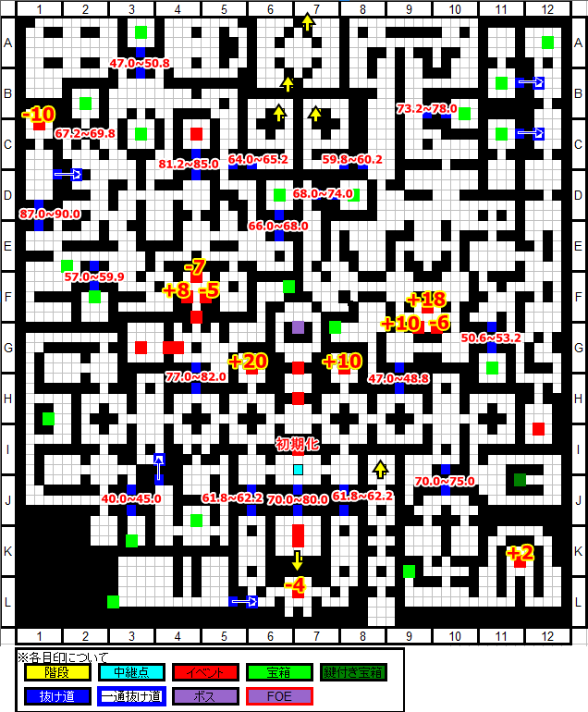

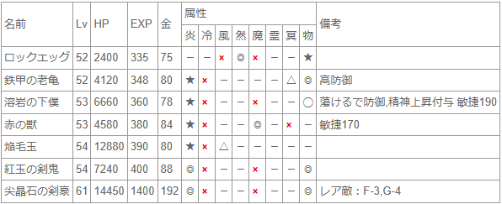

 | 座標 | 内容 | 備考 | 出現条件
 | C-6 | 中継点
 | C-7 | 中継点
 | F-12 | 中継点
 | A-5 | 15階(B-5)への階段
 | A-7 | 13階(A-7)への階段
 | B-1 | 15階(C-1)への階段
 | B-6上 | 13階(B-6)上への階段
 | B-6下 | 13階(B-6)下への階段
 | B-7 | 13階(B-7)への階段
 | I-8 | 13階(I-8)への階段
 | J-1 | 15階(J-1)への階段
 | L-12 | 15階(L-12)への階段
 | E-3 | ダウジング-3 | ナズーリンの戦闘ポイント400 にとりの戦闘ポイント200、実績??取得時で白蓮の経巻・３入手
 | H-8 | 西行寺 幽々子 | I-11(紫)出現
 | G-12 | 人の記した知識 | BLv55詳細はボス攻略参照、「桔梗の刻印」入手
 | I-11 | 西行寺 幽々子 | BLv60詳細はボス攻略参照。幽々子加入 | H-8(赤)後
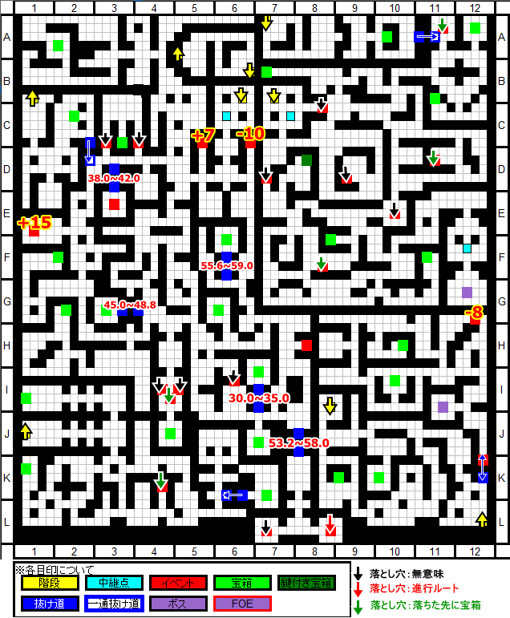

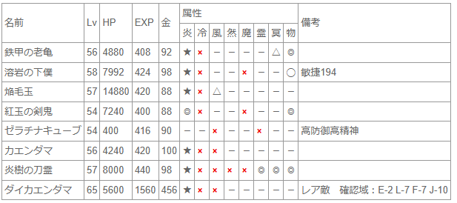

 |  |  | x

